준비페이지
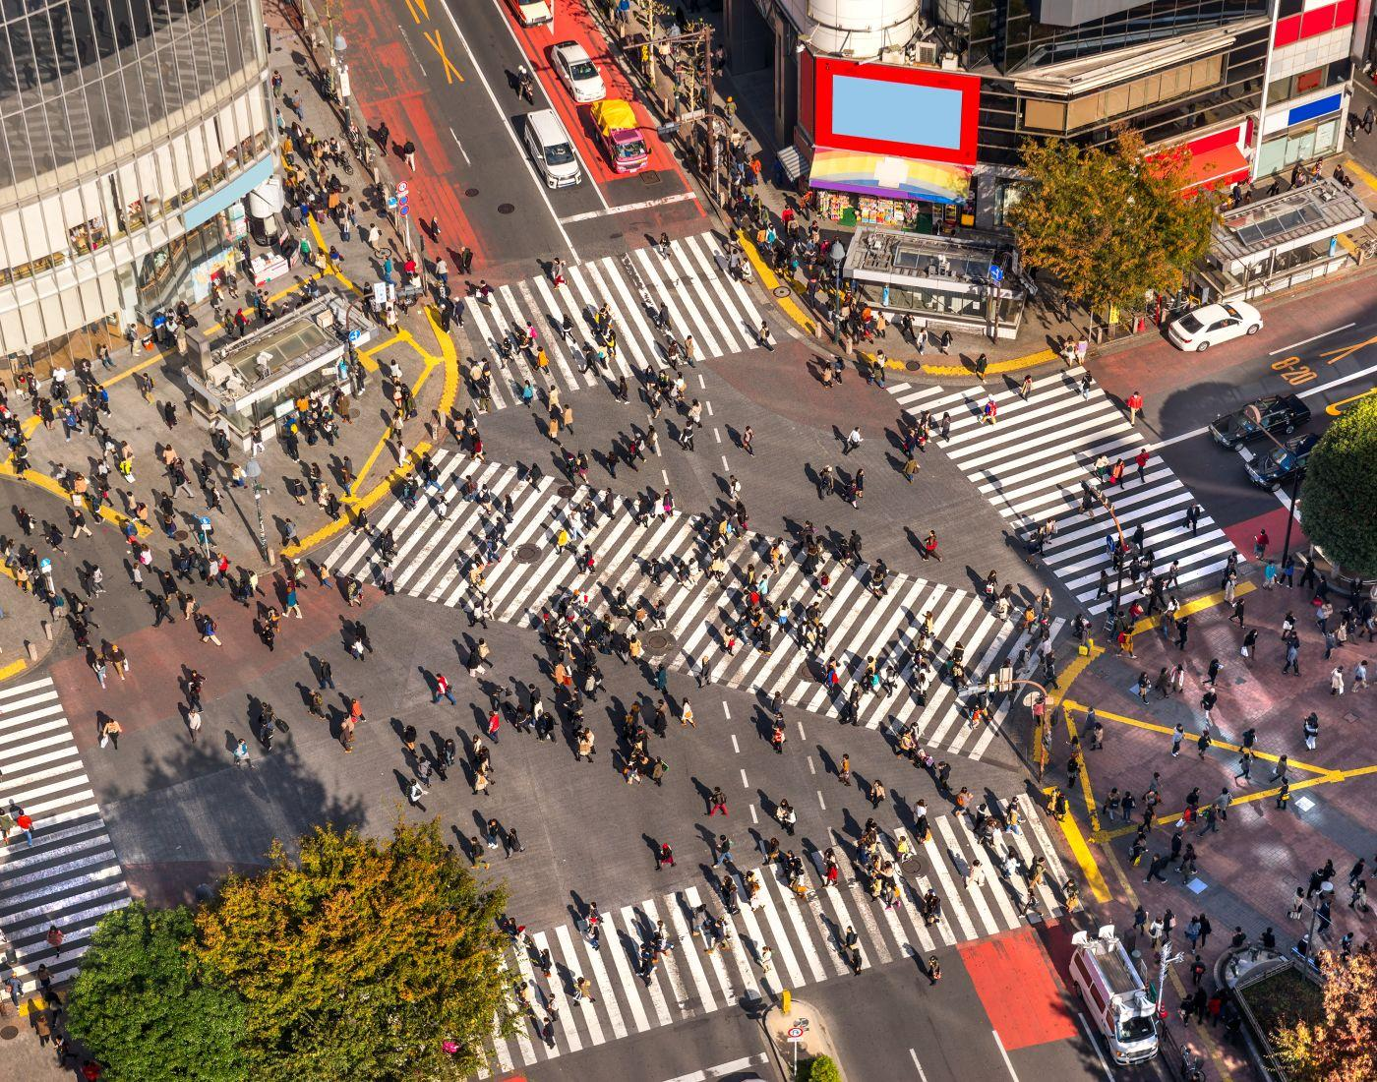
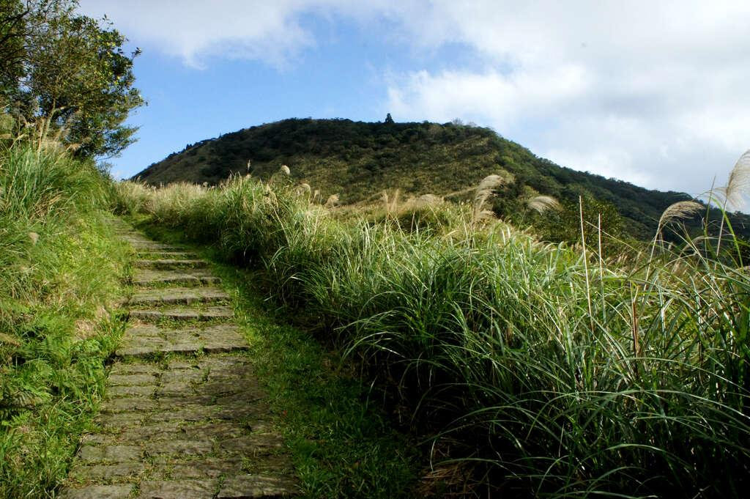
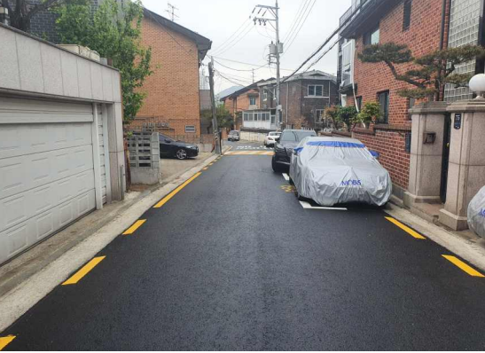
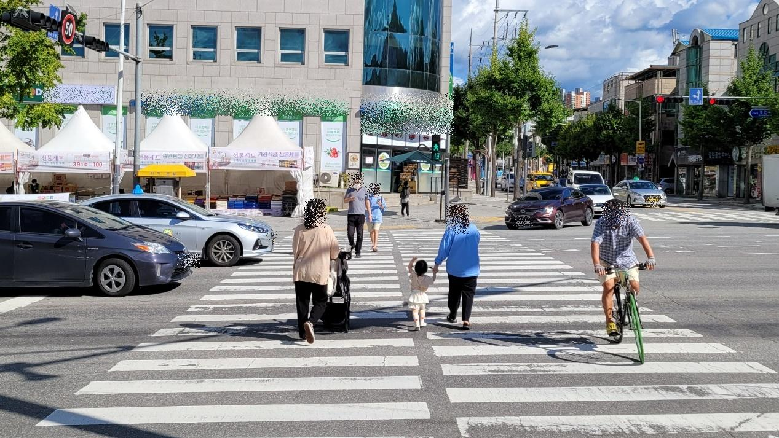
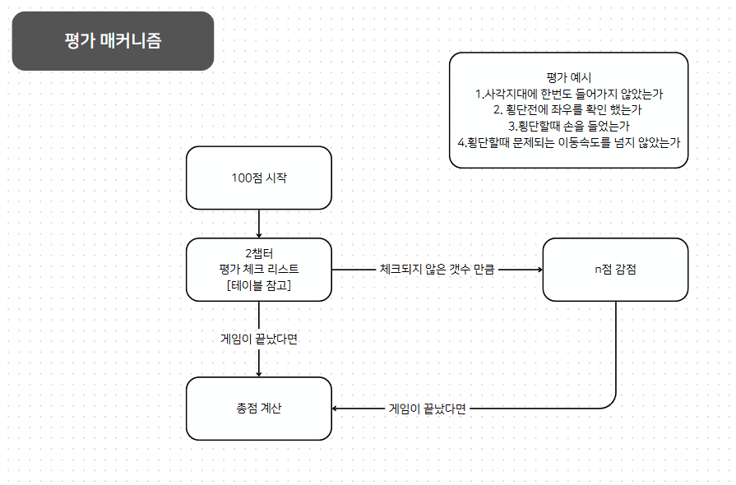
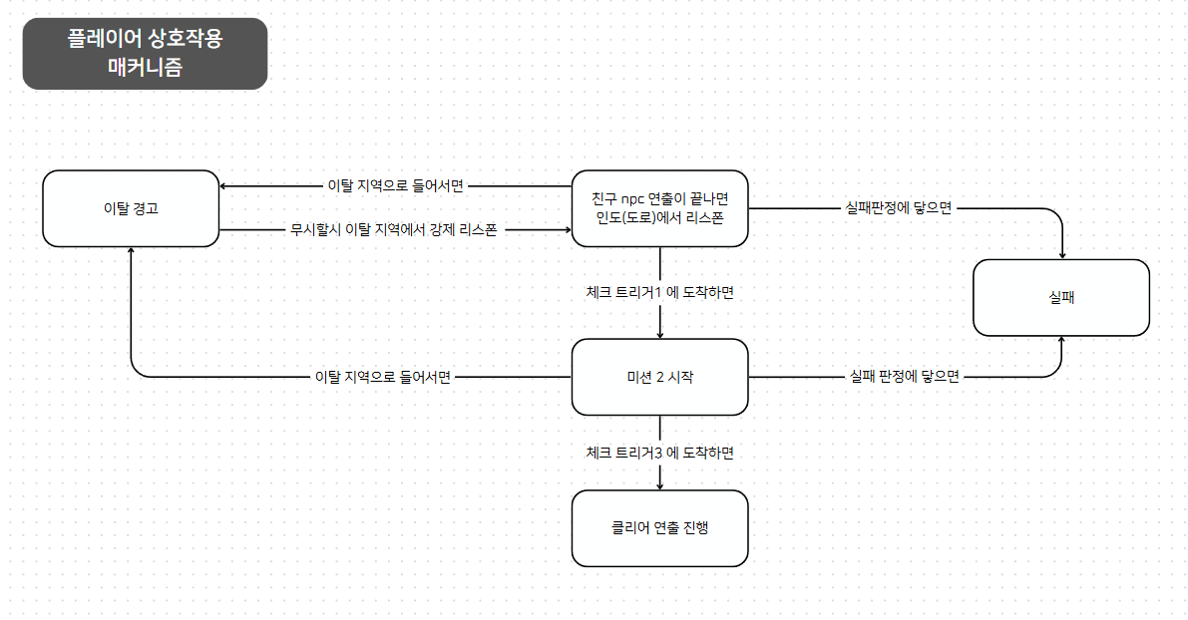
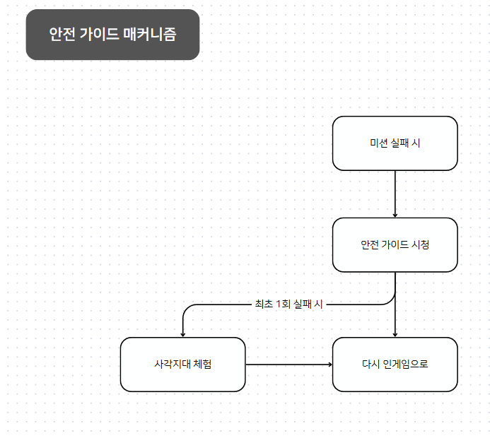
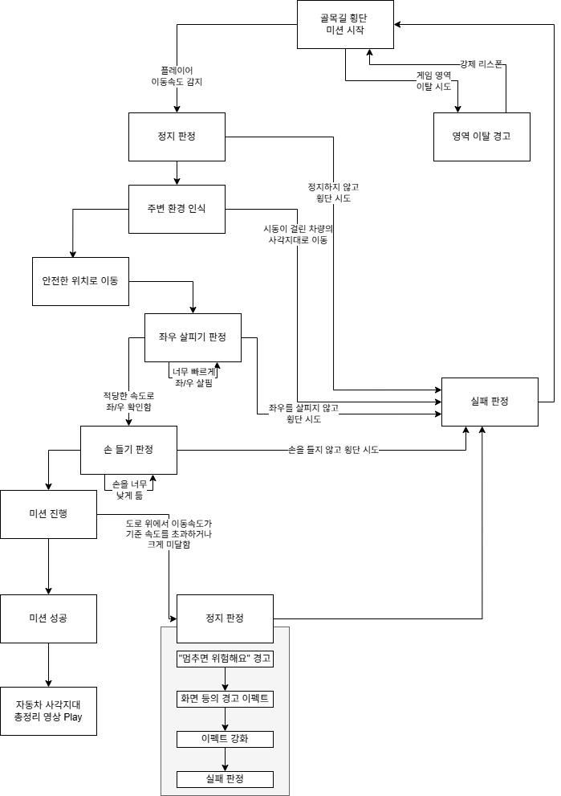
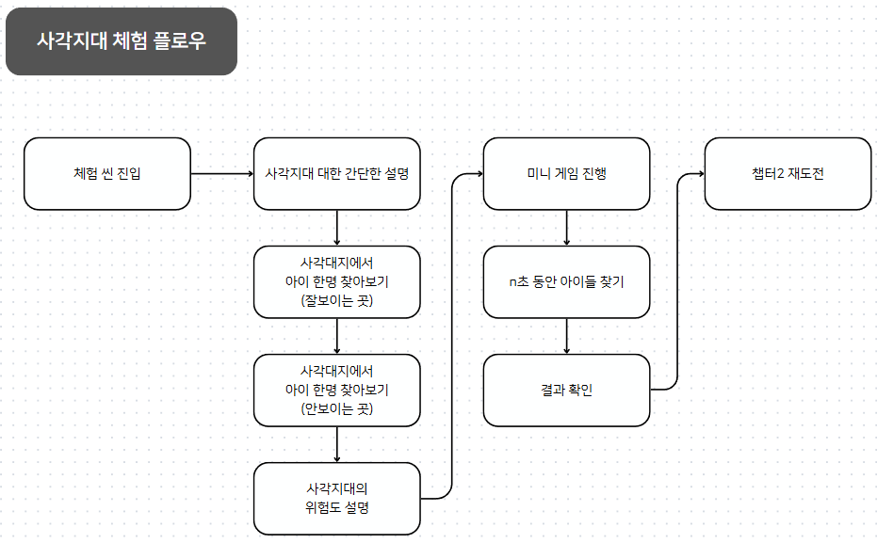
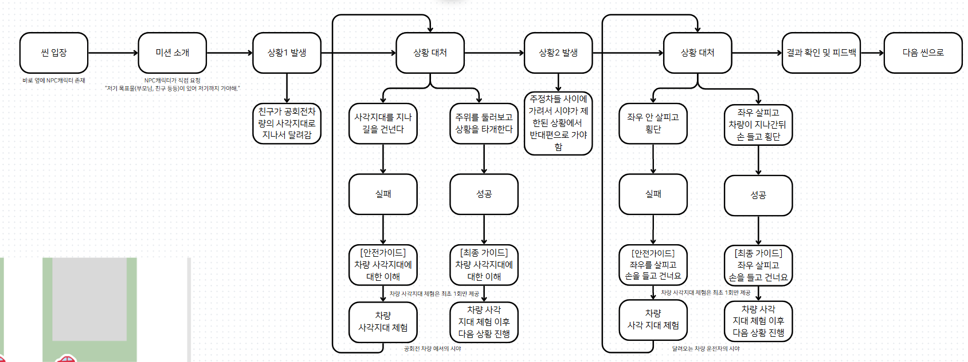
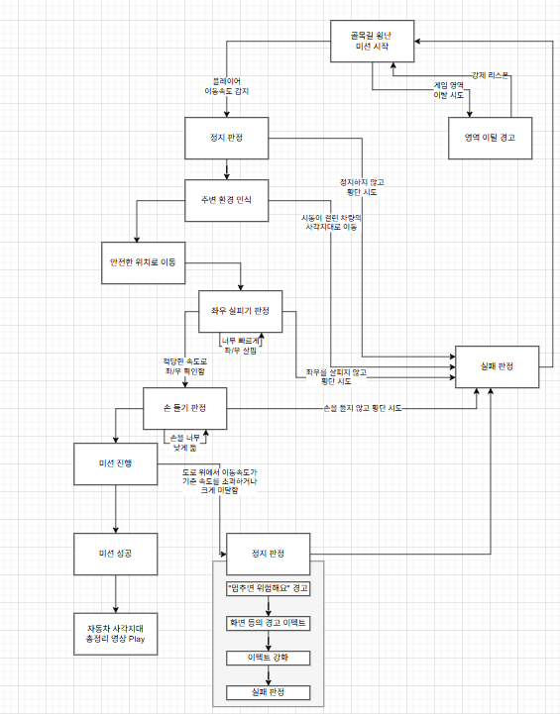

챕텉 플로우 차트

100점 시작

 | 만들어야 할 시스템 |  | 질문 할거
 |  | 챕터 진행 매커니즘 |  | 평가 점수 시스템 폐지?
 |  | 평가 매커니즘 |  | 경고를 추가하자

사각지대 체험
챕터2 진행 매커지늠 예시

첫 실패시에만
2챕터 골목길 플레이어 상호작용 매커니즘

맵 이탈 시도하면
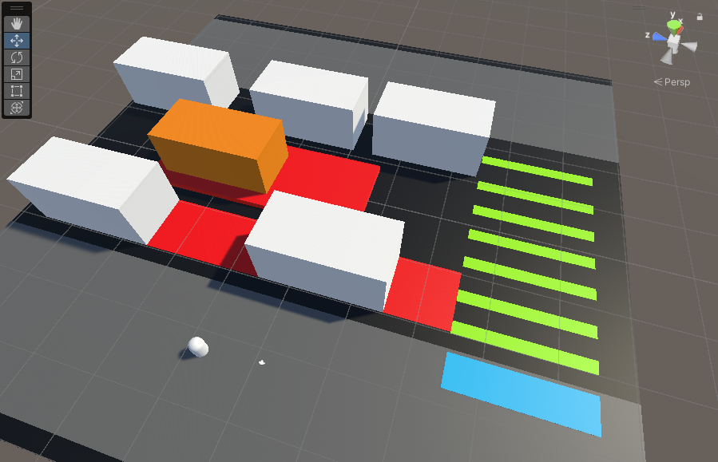

사각지대
골목길 인도에서 미션 시작
안전 가이드
강제 리스폰

n초 이상 이동이 없을면
공회전중인 대형차량
사각지대로 이동했다면

차량의 사각지대를 피해
목표지점 까지 왔다면

힌트 제공
미션 1 클리어 / 미션 2 시작
실패

게임 소개
Project D2B2

 | 키워드

 |  | 귀여움 | 데포르메 | VR | 교통 | 교육 | 체험

 | 한줄 설명

 |  | 아이들이 직접 캐릭터를 조작하며 다양한 교통사고 위험 상황을 체험하고, 재미있게 안전한 보행 습관을 익히는 교육용 시뮬레이션 VR게임

 | 스펙 (개발 환경)

 |  | Unity3D 2021.3.42f1
 |  | Meta Quest 2
 |  | Visual Studio 2022

 | 시점

 |  | 1인칭 어린이 시점
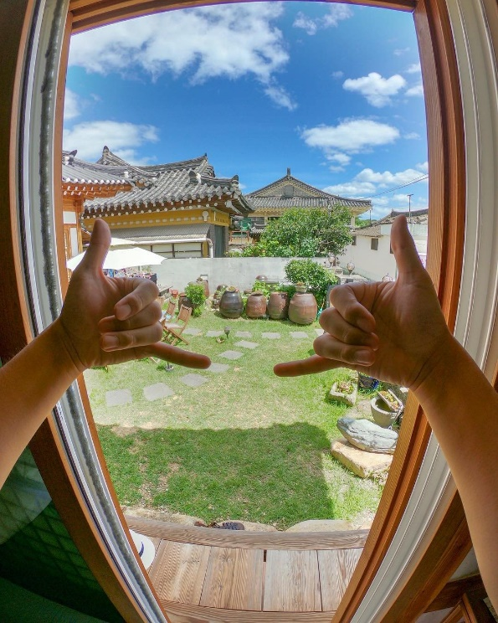
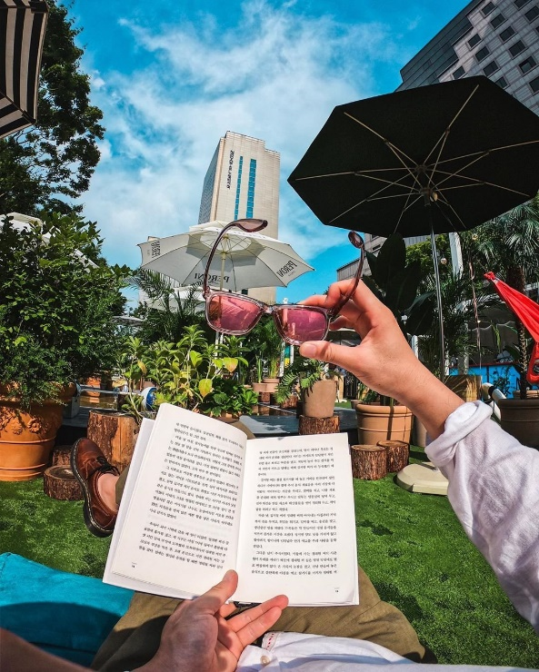

 |  | (예시 이미지는 어른 시점)

 | 그래픽 컨셉
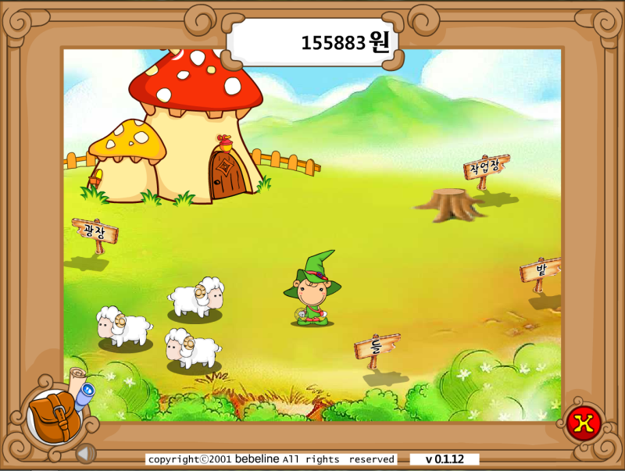



 |  |  | 귀여움 |  |  |  |  | 데포르메

 | 특징

 |  | 1. 따뜻한 학습 환경

 |  |  | 심리적 안정감을 느낄 수 있도록, 밝고 따뜻한 분위기 친근한 캐릭터를 활용한 학습 몰입도를 상승

 |  | 2. 생활 밀착형 맵 구성

 |  |  | 일상 반경 안에 있는 공간을 기반으로 설계된 맵 구성으로 실제와 유사한 환경에서 자연스럽게 교통안전 학습

 |  | 3. 행동 기반 평가 시스템

 |  |  | 행동 순서, 정확성, 타이밍 등을 기준으로 학습 결과를 판단. 과정 중심의 평가 체계로서, 올바른 보행 습관의 내면화를 유도함

 | 시놉시스

 |  | 아직은 미정

레벨 개요
레벨 디자인 개요

 | 플레이 상호작용 전제 조건

전체 스테이지 플로우

 | 구분 | 튜토리얼 | 스테이지1 | 스테이지2 | 스테이지3
 |  | 마법 세상(아직 미정) | 건널목 | 골목길 | 교차로

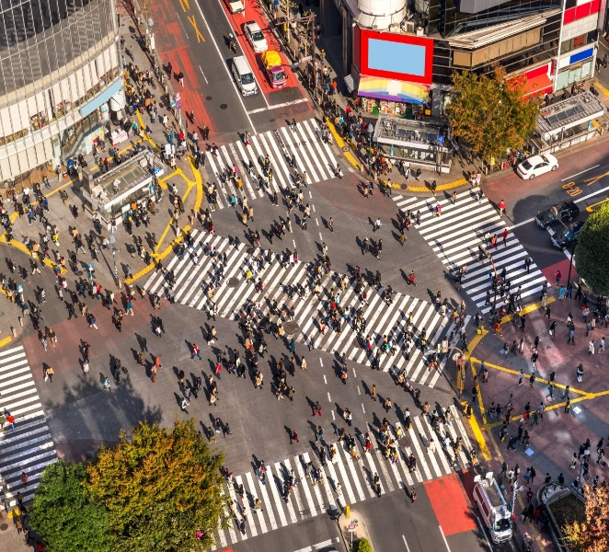

 | 공간

 | 시나리오

 | 게임플레이

 |  |  | 무단횡단 위험성 인지 | 사각지대의 위험 인지 | 학습 내용 복습
 | 플레이 컨셉 | 튜토리얼 및 조작 학습 | 안전 도로 횡단 습관 학습 | 신중한 보행 습관 유도 | 능독적인 판단
 |  |  |  | 사각지대 체험 | 경쟁의 재미

스테이지 방향성
스테이지 : 2 골목길

 | 개요

 | 스테이지2 |  | 한줄 설명
 | 골목길
 |  |  |  | 골목길 사각지대에서 어린이 시야로 자동차 위험을 체험하며 안전 의식을 높이는 교육하는 스테이지

 |  |  | 방향성

 |  |  |  | 특징 | 비주얼 | 어린이의 눈높이에 맞춰 귀엽고 친근한 그림체를 활용 아이들이 자연스럽게 몰입하고 학습할수있는 시각적 환경을 제공
 |  |  |  |  |  | 어린이 사용자를 위한 VR 환경에서 눈의 피로를 최소화하기 위해 차분한 톤으로 / 색감을 배치 -시각적 편안함을 고려한 색상 설계
 |  |  |  |  | 플레이 | 시스템 | 디자인 | 디자인 컨셉은 한국풍(빨간벽돌 + 한국어 간판) 골목길
 |  |  |  |  |  |  |  | 귀엽게 단순화된 캐릭터
 |  |  |  |  |  |  | 레벨 | 시점은 어린아이의 시점(130cm~150cm)
 |  |  |  |  |  |  |  | 골목길의 너비는 5~6m
 |  |  |  |  |  | UX | 조작 | 사용자가 원하는 캐릭터를 직접 선택할 수 있게 하여 아이들의 몰입감과 참여도를 높임
 |  |  |  |  |  |  |  | 팔 흔들기, 고개 돌리기, 키패드 조작을 통해 PC를 직접 움직인다는 감각을 강화
 |  |  |  |  |  |  | 정보 | 골목길에 존재하는 여러 위험 요소들을 보고, 듣고, 상호작용하며 학습
 |  |  |  |  |  |  |  | 몰입도를 높이기 위해 실생활에서 자주 접하는 주택가와 학교 앞 도로를 반영한 맵을 구성함으로써,
 |  |  |  |  |  |  |  | 아이들이 현실과 유사한 상황에서 보행 안전 수칙을 자연스럽게 익힐 수 있도록 함
 |  |  |  |  |  |  | 밸런싱 | 모범적인 횡단 방법을 즐기면서 배울 수 있도록 유도
 |  |  |  |  |  |  |  | 어린아이의 휴먼 스케일에서 쉽게 알기 힘든 실제 자동차의 사각지대, 제동거리 등을 즐기면서 배울 수 있도록 유도

 |  |  | 스테이지 2 개요도
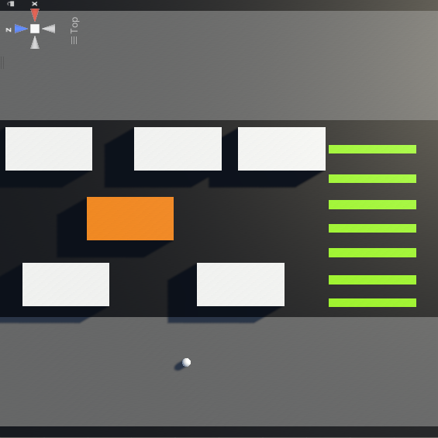
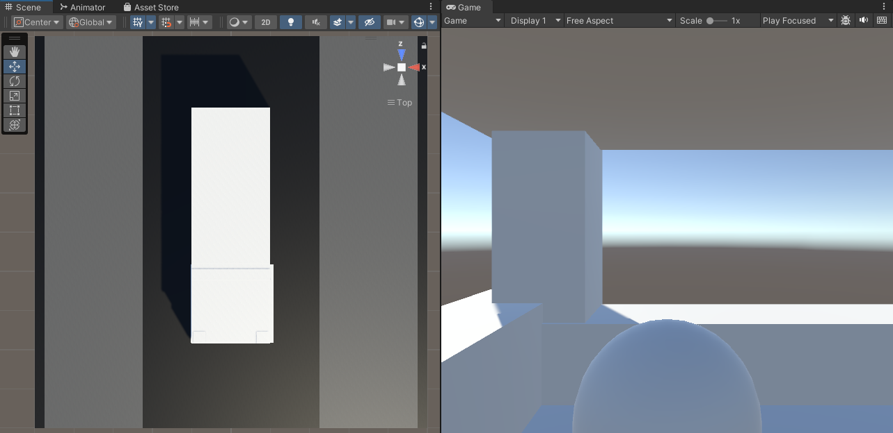

 | 사각지대의 위험 인지
 | 신중한 보행 습관 유도
 | 사각지대 체험

 |  |  | 스테이지 2 |  |  |  |  |  |  | 사각지대 체험

상세

 | 메인 컨텐츠

 |  | 게임 진행 플로우

 |  |  |  |  |  |  |  |  | 핵심 경험

 |  |  |  |  |  |  |  |  | 1) 위험한 선택지를 통한 올바른 판단 학습 유도

 |  |  |  |  |  |  |  |  | 친구 NPC의 유혹에 따라 사각지대를 지나는 잘못된 선택지와 좌우 확인 및 손 들기를 수행하는 올바른 선택지를 모두 체험

 |  |  |  |  |  |  |  |  | 2) 현실에서 쉽게 간과되는 '사각지대'를 체감하는 몰입 연출

 |  |  |  |  |  |  |  |  | 차량에 올라 어른 시점으로 아이들을 찾아보는 체험을 통해 평소 인식하지 못했던 시야의 한계를 몰입적으로 학습

상세

 | 사각지대 체험 컨텐츠

 |  | 게임 진행 플로우

 |  |  |  |  |  |  |  |  |  |  | 재도전??

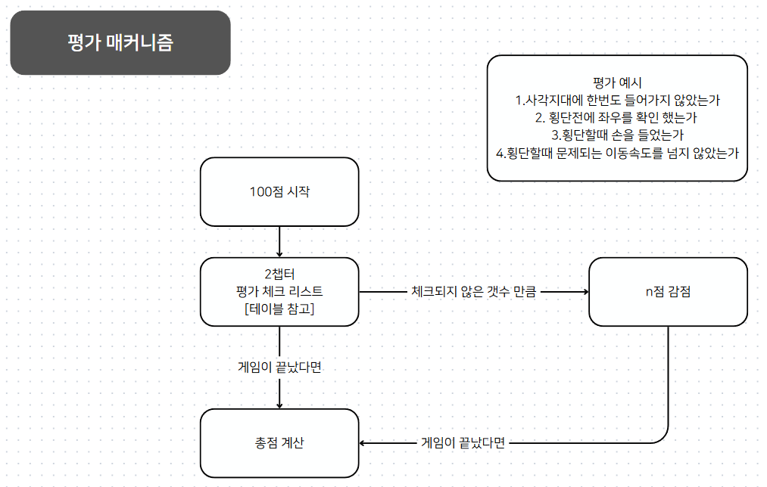
 |  |  |  |  |  |  |  |  |  | 성공시에도

 |  |  |  |  |  |  |  |  |  | 실패 - 사각지대 체험 - 다봤으면 다시 원래 스테이지(체크포인트) 로 돌아간다

